1.6
1.6. CƠ CẤU DÂN SỐ THEO GIỚI TÍNH VÀ NHÓM TUỔI 2016
Percentage structure of Population by sex and age group

Nhãm tuæi - Age group | Chung - General (%)
 | Tæng sè - Total | N÷ - Female | Nam - Male
Toµn quèc- Whole country | 100 | 50.84 | 49.16
0-4 | 8.32 | 3.94 | 4.38
5-9 | 7.91 | 3.79 | 4.12
10-14 | 7.59 | 3.69 | 3.90
15-19 | 6.87 | 3.38 | 3.50
20-24 | 7.44 | 3.64 | 3.80
25-29 | 8.01 | 3.95 | 4.06
30-34 | 8.03 | 4.08 | 3.95
35-39 | 7.43 | 3.76 | 3.67
40-44 | 7.22 | 3.66 | 3.56
45-49 | 6.79 | 3.39 | 3.40
50-54 | 6.74 | 3.56 | 3.18
55-59 | 5.72 | 3.07 | 2.65
60-64 | 3.94 | 2.15 | 1.79
65-69 | 2.68 | 1.51 | 1.17
70-74 | 1.65 | 0.97 | 0.67
75-79 | 1.49 | 0.90 | 0.59
80+ | 2.17 | 1.39 | 0.77
Nguån sè liÖu: Tæng côc Thèng kª - Source: GSO

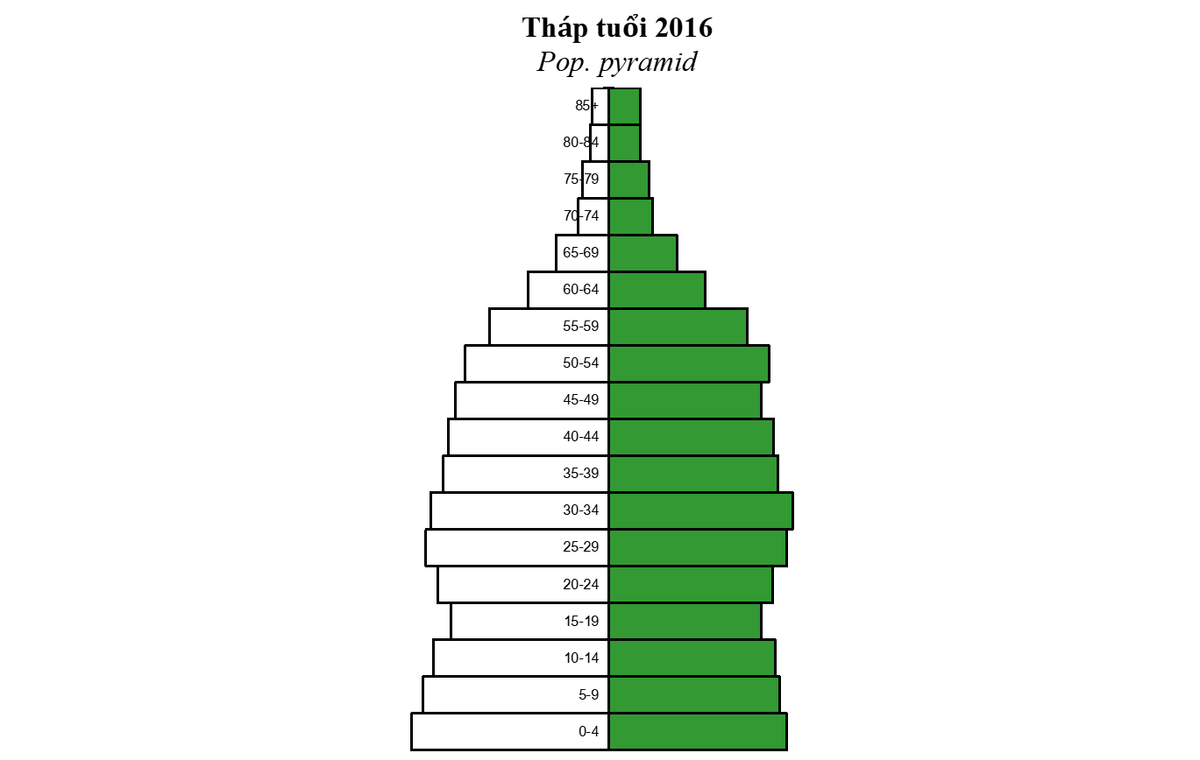

Nam - Male Nữ - Female

1.17
1.17. TỶ SUẤT SINH THÔ, TỔNG TỶ SUẤT SINH, TỶ SUẤT CHẾT THÔ, TỶ SUẤT CHẾT DƯỚI MỘT TUỔI VÀ TĂNG DÂN SỐ TỰ NHIÊN 2016 THEO KHU VỰC VÀ VÙNG
CBR, TFR, CDR, IMR AND NIR by Urban/ Rural and region

Vùng | Tû suÊt | Tæng tû | Tû suÊt | Tû suÊt chÕt | Tû suÊt
Region | sinh th« | suÊt sinh | chÕt th« | d­íi 1 tuổi | t¨ng TN
 | CBR | TFR | CDR | IMR | NIR
Tổng số - Total | 16.0 | 2.09 | 6.8 | 14.5 | 9.2
Thành thị - Urban | 15.5 | 1.86 | 6.2 | 8.5 | 9.3
Nông thôn - Rural | 16.2 | 2.21 | 7.2 | 17.5 | 9.0
I. Đồng bằng sông Hồng - Red river delta | 16.1 | 2.11 | 7.4 | 11.5 | 8.7
II. Trung du và miền núi phía Bắc - Northern midlands and mountain areas | 20.1 | 2.18 | 7.6 | 21.5 | 12.6
III. Bắc Trung Bộ và duyên hải miền Trung - North central and central coastal areas | 17.1 | 2.37 | 7.5 | 16.0 | 9.5
IV. Tây Nguyên - Central highlands | 18.2 | 2.49 | 5.2 | 24.0 | 13.0
V. Đông Nam Bộ - South east | 13.5 | 1.83 | 5.0 | 8.5 | 8.4
VI. Đồng bằng sông Cửu Long - Mekong river delta | 13.2 | 1.92 | 7.0 | 11.2 | 6.2

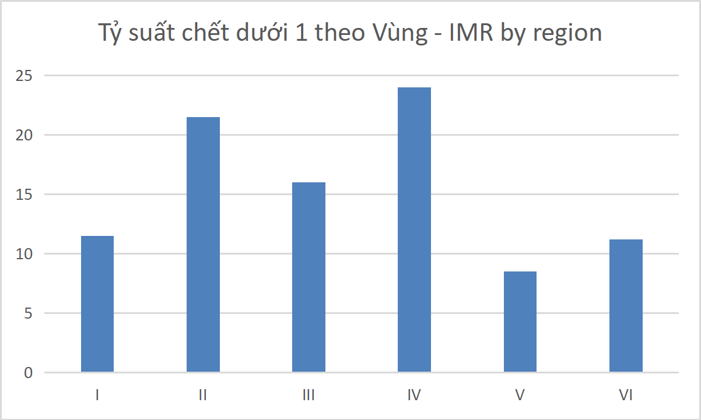
Nguồn số liệu: Tổng cục Thống kê - Source: GSO

2.5
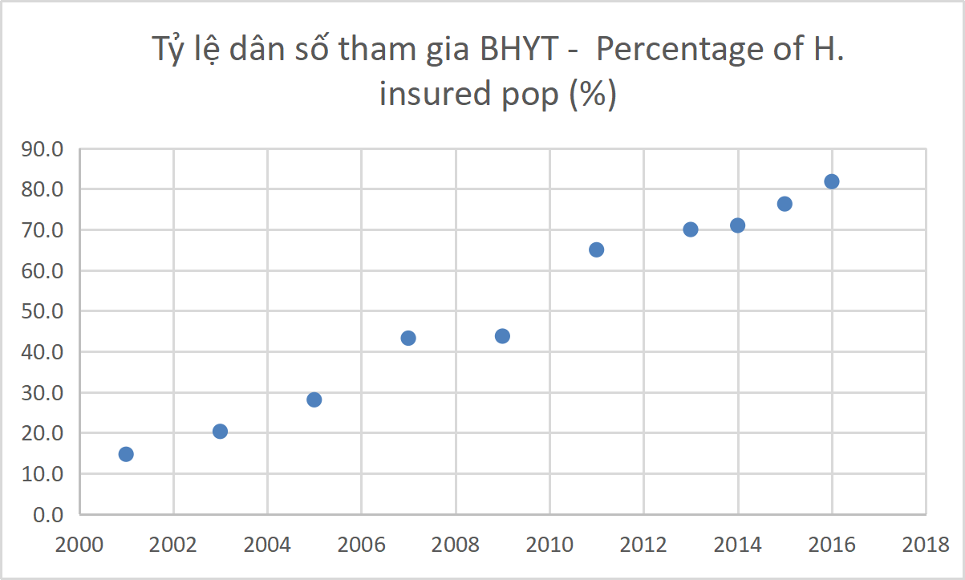
THAM GIA BẢO HIỂM Y TẾ QUA CÁC NĂM
HEALTH INSURANCE PARTICIPATION YEARS

Năm - Year | Số người tham gia BHYT - No. of health insured people ('000000) | Tỷ lệ dân số tham gia BHYT - Percentage of H. insured pop (%)
2001 | 11.56 | 14.7
2003 | 16.43 | 20.3
2005 | 23.35 | 28.1
2007 | 36.84 | 43.3
2009 | 50.07 | 43.8
2011 | 57.11 | 65.0
2013 | 61.76 | 70.0
2014 | 64,645 | 71.0
2015 | 68,323 | 76.3
2016 | 75,915 | 81.8

2.7
2.7. SỐ GIƯỜNG BỆNH VÀ SỐ GIƯỜNG BỆNH CHO 10000 DÂN QUA CÁC NĂM GIAI ĐOẠN 1986-2016 Number of beds and Number of beds per 10000 persons in health units by year, 1986-2016

N¨m Year | Gi­êng bÖnh - Beds |  | Gi­êng bÖnh cho 10.000 d©n No. of beds per 10.000 inhabitants
 | Tæng sè - Total | T§: Gi­êng c«ng lËp - Of which: Gov. beds | Tæng sè - Total | T§: Gi­êng c«ng lËp - Of which: Gov. beds
1986 | 214,451 | 148,485 | 31.45 | 21.78
1990 | 210,136 | 148,076 | 30.23 | 21.30
1993 | 183,934 | 134,635 | 25.99 | 19.02
1994 | 162,054 | 119,519 | 22.51 | 16.60
1996 | 164,199 | 121,808 | 22.44 | 16.65
1997 | 166,628 | 125,445 | 22.41 | 16.87
1998 | 175,570 | 133,190 | 23.25 | 17.63
1999 | 174,077 | 131,613 | 22.73 | 17.18
2000 | 181,359 | 136,056 | 23.36 | 17.51
2001 | 185,759 | 139,381 | 23.63 | 17.73
2002 | 178,385 | 132,284 | 22.43 | 16.63
2003 | 184,484 | 133,159 | 22.80 | 16.46
2004 | 188,906 | 140,650 | 23.20 | 17.27
2005 | 193,363 | 148,187 | 23.43 | 17.99
2006 | 197,684 | 148,946 | 23.73 | 17.88
2007 | 202,941 | 154,102 | 23.83 | 18.10
2008 | 221,695 | 166,362 | 25.72 | 19.30
2009 | 237,914 | 179,060 | 27.66 | 20.81
2010 | 252,747 | 195,953 | 29.07 | 22.54
2011 | 262,223 | 206,931 | 29.85 | 23.55
2012 | 271,915 | 212,787 | 30.62 | 23.96
2013 | 285,565 | 227,364 | 31.81 | 25.33
2014 | 291,942 | 230,547 | 32.18 | 25.41
2015 | 300,679 | 239,418 | 32.78 | 26.11
2016 | 303,515 | 243,890 | 32.74 | 26.31
GIƯỜNG BỆNH CHO 10000 DÂN No. of beds per 10000 population
 | Tæng sè - Total | Gi­êng quèc lËp - Gov. beds
1986 | 31.449408411 | 21.775442445
1990 | 30.231176368 | 21.302926066
1993 | 25.989767096 | 19.023847103
1994 | 22.512033673 | 16.603204812
1996 | 22.441797213 | 16.648033392
1997 | 22.412503699 | 16.873133726
1998 | 23.24620695 | 17.634916579
1999 | 22.726406325 | 17.182571596
2000 | 23.361702621 | 17.513693032
2001 | 23.627147963 | 17.728215108
2002 | 22.427447268 | 16.631400815
2003 | 22.803288878 | 16.459222175
2004 | 23.19638202 | 17.270870862
2005 | 23.43 | 17.985277965
2006 | 23.7278696 | 17.877882203
2007 | 23.83 | 18.1
2008 | 25.715694235 | 19.297297297
2009 | 27.656507557 | 20.814976181
2010 | 29.074772806 | 22.541470148
2011 | 29.85 | 23.56
2012 | 30.630406351 | 23.969815112
2013 | 31.832404589 | 25.344642505
2014 | 31.931832084 | 25.410536224
GIƯỜNG BỆNH CHO 10000 DÂN No. of beds per 10000 population
 | Tæng sè - Total | Gi­êng quèc lËp - Gov. beds
1986 | 31.449408411 | 21.775442445
1990 | 30.231176368 | 21.302926066
1993 | 25.989767096 | 19.023847103
1994 | 22.512033673 | 16.603204812
1996 | 22.441797213 | 16.648033392
1997 | 22.412503699 | 16.873133726
1998 | 23.24620695 | 17.634916579
1999 | 22.726406325 | 17.182571596
2000 | 23.361702621 | 17.513693032
2001 | 23.627147963 | 17.728215108
2002 | 22.427447268 | 16.631400815
2003 | 22.803288878 | 16.459222175
2004 | 23.19638202 | 17.270870862
2005 | 23.43 | 17.985277965
2006 | 23.7278696 | 17.877882203
2007 | 23.83 | 18.1
2008 | 25.715694235 | 19.297297297
2009 | 27.656507557 | 20.814976181
2010 | 29.074772806 | 22.541470148
2011 | 29.85 | 23.56
2012 | 30.630406351 | 23.969815112
2013 | 31.832404589 | 25.344642505
GIƯỜNG BỆNH CHO 10000 DÂN No. of beds per 10000 population
 | Tæng sè - Total | Gi­êng quèc lËp - Gov. beds
1986 | 31.449408411 | 21.775442445
1990 | 30.231176368 | 21.302926066
1993 | 25.989767096 | 19.023847103
1994 | 22.512033673 | 16.603204812
1996 | 22.441797213 | 16.648033392
1997 | 22.412503699 | 16.873133726
1998 | 23.24620695 | 17.634916579
1999 | 22.726406325 | 17.182571596
2000 | 23.361702621 | 17.513693032
2001 | 23.627147963 | 17.728215108
2002 | 22.427447268 | 16.631400815
2003 | 22.803288878 | 16.459222175
2004 | 23.19638202 | 17.270870862
2005 | 23.43 | 17.985277965
2006 | 23.7278696 | 17.877882203
2007 | 23.83 | 18.1
2008 | 25.715694235 | 19.297297297
2009 | 27.656507557 | 20.814976181
2010 | 29.074772806 | 22.541470148
2011 | 29.85 | 23.56
2012 | 30.630406351 | 23.969815112
2013 | 31.832404589 | 25.344642505
2014 | 31.931832084 | 25.410536224
GIƯỜNG BỆNH CHO 10.000 DÂN No. of beds per 10.000 population

2.20
2.20. MỘT SỐ CHỈ TIÊU VỀ SẢN XUẤT, KINH DOANH, XUẤT NHẬP KHẨU DƯỢC
PHARMACEUTICAL PRODUCTION, TRADING, IMPORT AND EXPORT INDEX

 | Đơn vị tính - Unit | 2015 | 2016 | Tốc độ tăng - Growth rate (%)
1. Tổng giá trị tiền thuốc sử dụng Total value of drug used | 1000 USD | 3,436,000 | 4,194,000 | 22.1
2. Trị giá tiền thuốc sản xuất trong nước Value of domestic drug production | 1000 USD | 1,649,000 | 1,978,000 | 20.0
3. Xuất khẩu - Export | 1000 USD | 150,000 | 150,000 | 0.0
4. Nhập khẩu - Import | 1000 USD | 2,751,000 | 2,366,000 | -14.0
5. Tiền thuốc bình quân đầu người Drug expenditure per capita | USD | 37.97

 | 3. Xuất khẩu - Export | 4. Nhập khẩu - Import
 | 1 | 1

4.1
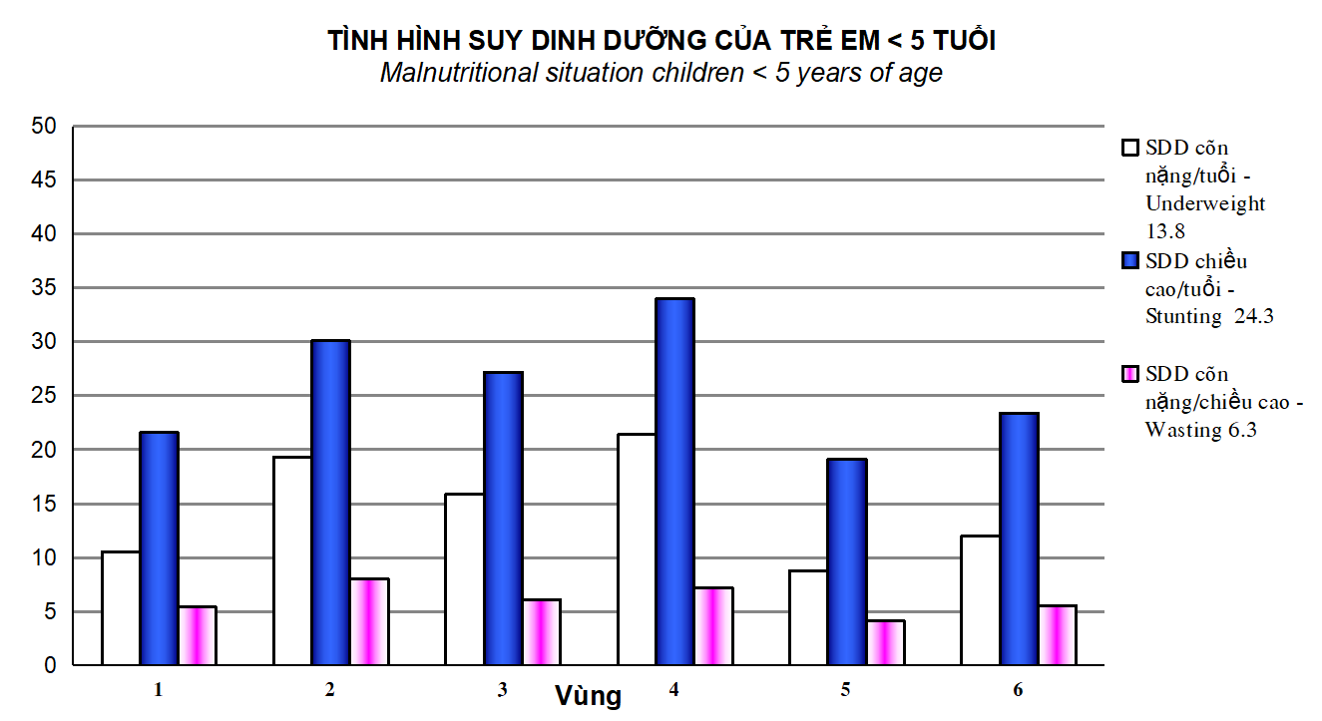
4.1. MỘT SỐ CHỈ TIÊU VỀ TÌNH HÌNH SUY DINH DƯỠNG CỦA TRẺ < 5 TUỔI NĂM 2016 THEO VÙNG Some indicators about Malnutritional situation of children < 5 year of age, 2016 by region

 | VÙng - Region | Số trẻ điều tra Number of surveyed under 5 children | SDD cân nặng/ tuổi Under weight | SDD chiều cao/ tuổi - Stunting | SDD cân nặng/ chiều cao - Wasting
Tổng số - Total |  | 98,477 | 13.8 | 24.3 | 6.3
I. Đồng bằng sông Hồng - Red river delta |  | 18,100 | 10.5 | 21.6 | 5.4
II. Trung du và miền núi phía Bắc - Northern midlands and mountain areas |  | 21,266 | 19.3 | 30.1 | 8.0
III. Bắc Trung Bộ và duyên hải miền Trung - North central and central coastal areas |  | 21,129 | 15.9 | 27.2 | 6.1
IV. Tây Nguyên - Central highlands |  | 7,597 | 21.4 | 34.0 | 7.2
V. Đông Nam Bộ - South east |  | 10,625 | 8.8 | 19.1 | 4.1
VI. Đồng bằng sông Cửu Long - Mekong river delta |  | 19,760 | 12.0 | 23.4 | 5.5
Nguån sè liÖu: ViÖn dinh d­ìng
Source: National institute of nutrition

4.2
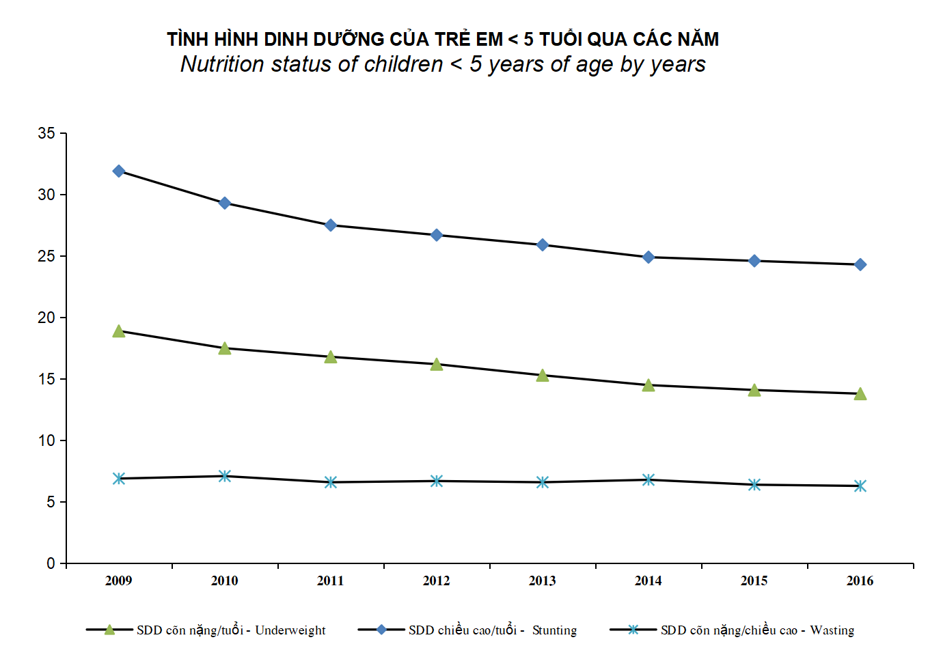
4.2. MỘT SỐ CHỈ TIÊU VỀ TÌNH HÌNH SUY DINH DƯỠNG CỦA TRẺ < 5 TUỔI QUA CÁC NĂM THEO VÙNG Some indicators about Malnutritional situation of children < 5 year of age by year and region

 | SDD cân nặng/tuổi - Underweight | SDD chiều cao/tuổi - Stunting | SDD cân nặng/chiều cao - Wasting | Thừa cân - Overweight WHz >+2 | Béo phì - Obesity WHz >+3
2009 | 18.9 | 31.9 | 6.9
2010 | 17.5 | 29.3 | 7.1 | 3.9
2011 | 16.8 | 27.5 | 6.6
2012 | 16.2 | 26.7 | 6.7 | 4.6
2013 | 15.3 | 25.9 | 6.6 | 4.9 | 1.6
2014 | 14.5 | 24.9 | 6.8 | 3.5 | 1.3
2015 | 14.1 | 24.6 | 6.4 | 5.3 | 1.7
2016 | 13.8 | 24.3 | 6.3
Nguån sè liÖu: ViÖn dinh d­ìng
Source: National institute of nutrition

5.1
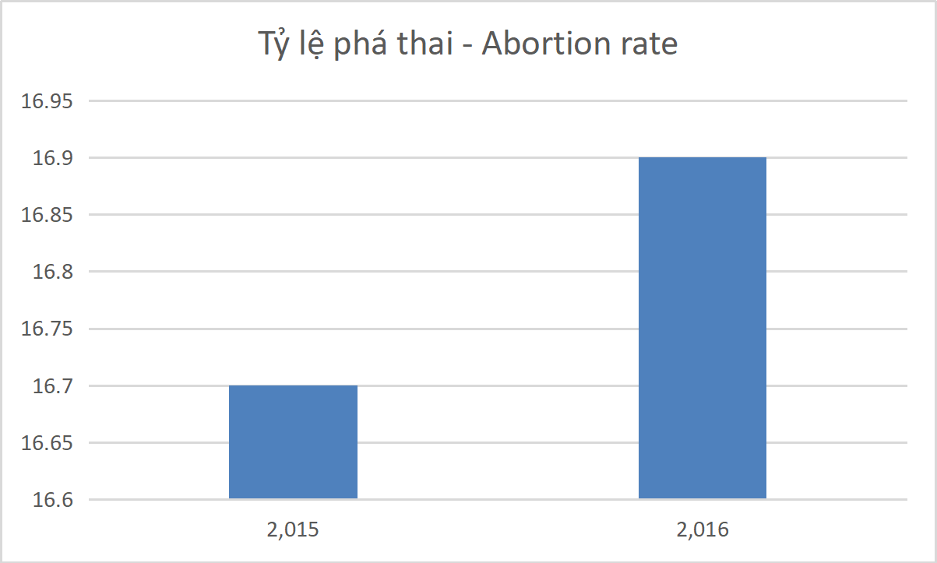
5.1. MỘT SỐ CHỈ TIÊU VỀ CHĂM SÓC SỨC KHỎE SINH SẢN NĂM 2015, 2016
Some indicators of reproductive health care 2015, 2016

Chỉ tiêu - Indicators | Đơn vị tính - Unit | 2015 | 2016
1. Số lần khám phụ khoa Number of gynaecological examination times | LÇn - Times | 12,638,267 | 12,177,526
2. Số lần chữa phụ khoa - Number of gynecological treatment times | Lần - Times | 5,112,724 | 4,999,972
3. Tỷ lệ phụ nữ đẻ được khám thai >= 3 lần trong 3 thời kỳ - Percentage of delivery received antenatal care >=3 times in 3 trimesters | % | 90.6 | 89.9
4. Tỷ lệ khám sau sinh - Percentage of mother received consultations | % | 94.3 | 93.3
5. Tỷ lệ người đẻ được cán bộ y tế chăm sóc- Percentage of Deliveries attended by trained healh Personnel | % | 98.3 | 97.5
6. Phụ nữ có thai được tiêm chủng uốn ván >=2 lần - Percentage of Pregnant women vaccinated by TT2 | % | 92.9 | 90.9
7. Tỷ lệ cặp vợ chồng chấp nận biện pháp tránh thai - CPR | % | 75.7 | 77.6
8. Tỷ lệ phá thai - No. of induced abortions per 100 live births | % | 16.7 | 16.9

Nguồn : Vụ Sức khỏe Bà mẹ - Trẻ em
Sourse: MNCH Department

5.7
5.7. TỶ LỆ CÁC CẶP VỢ CHỒNG CHẤP NHẬN BIỆN PHÁP TRÁNH THAI THEO NHÓM TUỔI, 2013-2016
cONTRACEPTIVE PREVALENCE RATE BY AGE GROUP, 2013-2016

Nhãm tuæi - Age group | Tû lÖ thùc hiÖn KHHG§ - CPR |  |  | Tr®: BP hiÖn ®¹i - Of which: modern methods

 | 2013 | 2015 | 2016 | 2013 | 2015 | 2016
Tæng sè - Total | 77.2 | 75.7 | 77.6 | 67.0 | 64.9 | 66.5
15-19 | 34.7 | 36.6 | 35.4 | 29.7 | 31.4 | 29.6
20-24 | 56.5 | 54.1 | 55.0 | 48.7 | 45.9 | 46.8
25-29 | 70.5 | 68.5 | 69.6 | 61.8 | 59.3 | 60.2
30-34 | 81.4 | 79.3 | 80.8 | 71.8 | 69.4 | 70.8
35-39 | 88.0 | 86.1 | 87.2 | 77.3 | 74.7 | 75.7
40-44 | 88.0 | 85.9 | 88.3 | 75.4 | 72.8 | 74.3
45-49 | 74.4 | 72.1 | 75.0 | 62.8 | 60.2 | 62.3
Ghi chó- Note: §iÒu tra biÕn ®éng d©n c­ & KHHG§ 1/4/2016 cña TCTK - Survey on Migration and family planning 1/4/2016 of GSO

20-24 | 55.0 | 46.8
25-29 | 69.6 | 60.2
30-34 | 80.8 | 70.8
35-39 | 87.2 | 75.7
40-44 | 88.3 | 74.3
45-49 | 75.0 | 62.3
Ghi chó- Note: §iÒu tra biÕn ®éng d©n c­ & KHHG§ 1/4/2016 cña TCTK - Survey on Migration and family planning 1/4/2016 of GSO

5.8
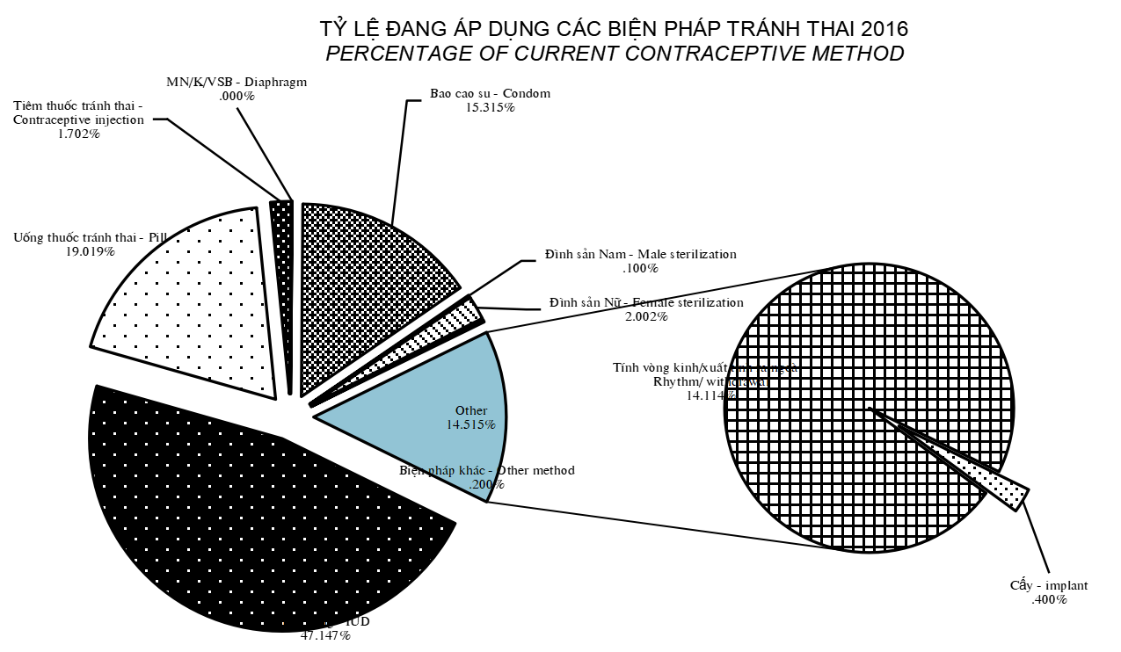
5.8. CƠ CẤU PHỤ NỮ 15-49 TUỔI CÓ CHỒNG ĐANG DÙNG BIỆN PHÁP TRÁNH THAI THEO PHƯƠNG PHÁP TRÁNH THAI NĂM 2012, 2016 - Percentage structure of currently maried women aged 15-49 accepting contraceptive method by contraceptive method, 2012, 2016
 |  | §¬n vÞ - Unit: %
 | 2012 | 2016
Tổng số biện pháp - Total of methods | 100 | 100
1 - Biện pháp hiện đại - Modern method | 87.4 | 85.6
Đặt vòng - IUD | 51.9 | 47.1
Uống thuốc tránh thai - Pill | 16.7 | 19.0
Tiêm thuốc tránh thai - Contraceptive injection | 1.8 | 1.7
MN/K/VSB - Diaphragm | 0 | 0.0
Bao cao su - Condom | 13.7 | 15.3
Đình sản Nam - Male sterilization | 0.2 | 0.1
Đình sản Nữ - Female sterilization | 3.0 | 2.0
Cấy - Implant | - | 0.4
2 - Biện pháp truyền thống - Traditional methods | 12.7 | 14.3
Tính vòng kinh/xuất tinh ra ngoài - Rhythm/ withdrawal | 12.5 | 14.1
Biện pháp khác - Other method | 0.2 | 0.2
Ghi chó- Note: §iÒu tra biÕn ®éng d©n c­ & KHHG§ 1/4/2016 cña TCTK - Survey on Migration and family planning 1/4/2016 of GSO

5.9
5.9. SỐ TRƯỜNG HỢP BỊ MẮC 5 TAI BIẾN SẢN KHOA VÀ SỐ BỊ CHẾT QUA CÁC NĂM THEO DẠNG TAI BIẾN - Number of cases committed 5 obstetric complications and number of death by type and year

 | 2012 | 2013 | 2014 | 2015 | 2016
- B¨ng huyÕt - Heamorhage
M¾c - Cases | 4,744 | 5,033 | 6,530 | 5,445 | 6,582
ChÕt - Deaths | 74 | 89 | 84 | 56 | 43
- S¶n giËt - Eclampsia
M¾c - Cases | 835 | 708 | 990 | 649 | 645
ChÕt - Deaths | 16 | 18 | 24 | 6 | 9
- Uèn v¸n SS - Tetanus
M¾c - Cases | 36 | 28 | 34 | 32
ChÕt - Deaths | 16 | 15 | 28 | 14
- Vì tö cung - Uterine Rupture
M¾c - Cases | 73 | 59 | 58 | 45 | #REF!
ChÕt - Deaths | 9 | 7 | 1 | 1 | #REF!
- NhiÔm trïng hËu s¶n - Post partum infections
M¾c - Cases | 592 | 616 | 872 | 674 | #REF!
ChÕt - Deaths | 9 | 12 | 10 | 9 | #REF!

sè chÕt 5 tai biÕn s¶n khoa - Deaths by 5 Obstetric complications
 | - B¨ng huyÕt - Heamorhage | - S¶n giËt - Eclampsia | - Vì tö cung - Uterine Rupture | - Uèn v¸n SS - Tetanus | - NhiÔm trïng hËu s¶n - Post partum infections
2012 | 74 | 16 | 9 | 16 | 9
2013 | 89 | 18 | 7 | 15 | 12
2014 | 84 | 24 | 1 | 28 | 10
2015 | 56 | 6 | 1 | 14 | 9
2016 | 43 | 9 | 0 |  | 0

 | - Vì tö cung - Uterine Rupture | - Uèn v¸n SS - Tetanus
 | 73 | 36
 | 59 | 28
 | 58 | 34
 | 45 | 32
 | 0
Sè m¾c 5 tai biÕn s¶n khoa Cases by 5 Obstetric complications

6.1
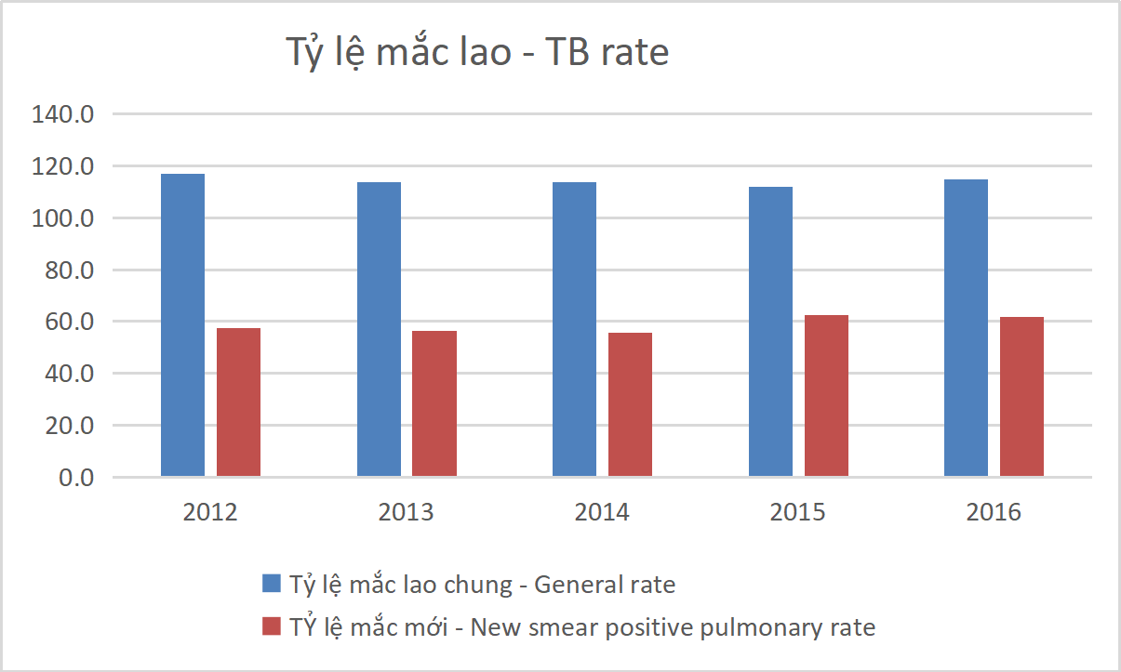
6.1. SỐ NGƯỜI MẮC VÀ TỶ LỆ MẮC BỆNH LAO QUA CÁC NĂM
Number of tuberculosis case detected and rate of committed by years

 | Tổng số - Total |  | AFB (+) mới - Smear positive pulmonary TB
 | Số lượng N | Tỷ lệ Per 100 000 | Số lượng N | Tỷ lệ Per 100 000
2012 | 103,882 | 117.0 | 51,026 | 57.5
2013 | 102,196 | 113.9 | 50,607 | 56.4
2014 | 102,067 | 113.8 | 49,929 | 55.7
2015 | 102,676 | 112.0 | 57,299 | 62.5
2016 | 106,527 | 114.9 | 57,299 | 61.8
Nguån sè liÖu: - Ch­¬ng tr×nh phßng chèng lao.
Source: - Tuberculosis control program.

6.7
CÁC BỆNH LÂY TRUYỀN QUA ĐƯỜNG TÌNH DỤC PHÂN THEO TUỔI GIỚI NĂM 2016 - INFECTION WITH PREDOMINALY SEXUAL MODE OF TRANSITION BY AGE GROUP & SEX

 | Tổng số Total | Giang mai Syphilis | Lậu - Gonorrhea | Hoa liễu khác - Other venereal | HIV/AIDS
I. Tổng số - Total | 292,528 | 2,004 | 5,018 | 278,911 | 6,595
Trong đó nữ - In which female | 218,366 | 938 | 1,381 | 214,534 | 1,513
II. Dưới 15 tuổi - Under 15 years old | 2,111 | 11 | 15 | 2,051 | 34
Trong đó nữ - In which female | 1,154 | 6 | 6 | 1,124 | 18
III. 15 - 49 tuổi - years old | 269,937 | 1,929 | 4,770 | 256,754 | 6,484
Trong đó nữ - In which female | 202,588 | 914 | 1,299 | 198,940 | 1,435
IV. >=50 tuổi - years old | 21,523 | 64 | 233 | 21,150 | 76
Trong đó nữ - in which female | 15,624 | 19 | 78 | 15,504 | 23

Nguån : BÖnh viÖn Da liÔu Trung ­¬ng
Source : National Hospital of Dermatology and Venereology

6.9
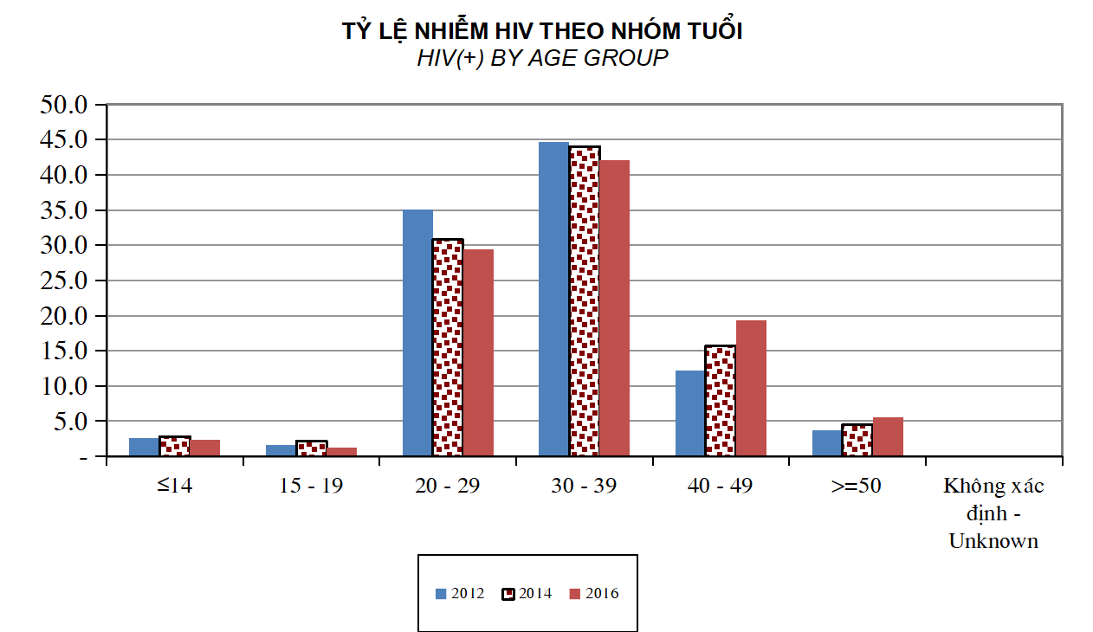
6.9. TỶ LỆ NHIỄM HIV PHÂN THEO NHÓM TUỔI VÀ THEO NĂM
Percentage of HIV (+) persons by age group and by year
 |  | §¬n vÞ tÝnh - Unit: %
Nhãm tuæi - Age group | 2012 | 2013 | 2014 | 2015 | 2016
≤14 | 2.6 | 2.6 | 2.8 | 2.6 | 2.3
15 - 19 | 1.6 | 1.7 | 2.2 | 2 | 1.2
20 - 29 | 35.1 | 32.9 | 30.8 | 31.2 | 29.4
30 - 39 | 44.6 | 45.1 | 44.0 | 43.2 | 42.1
40 - 49 | 12.2 | 13.7 | 15.7 | 16.1 | 19.3
>=50 | 3.8 | 3.9 | 4.5 | 4.9 | 5.6
Kh«ng x¸c ®Þnh - Unknown | 0.1 | 0.1 | - | - | -

Nguån: Côc phßng, chèng HIV/AIDS - Source: Vietnam Administration of HIV/AIDS Control

6.15
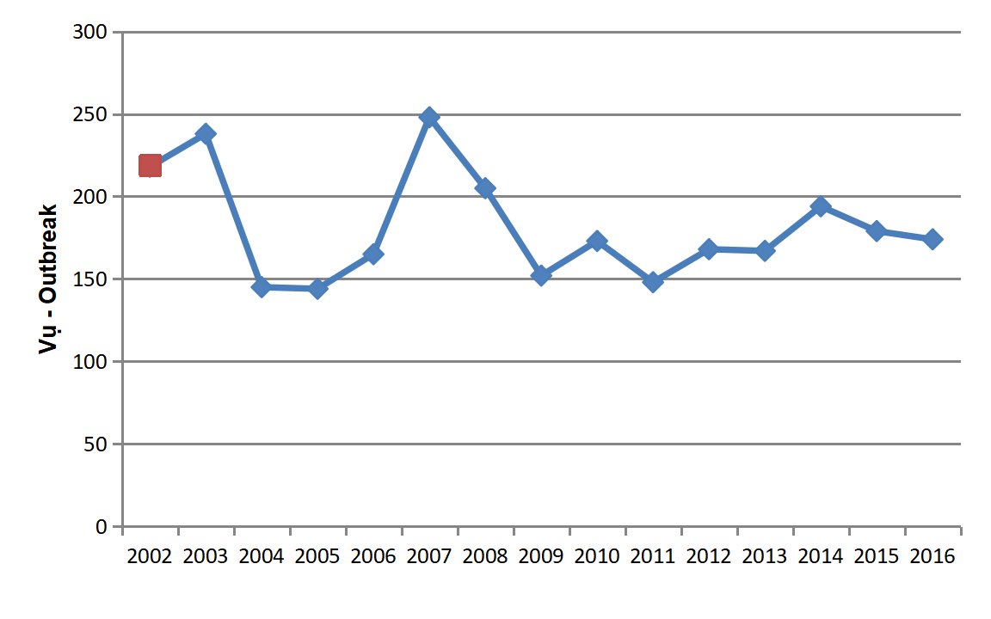
6.15. SỐ VỤ VÀ SỐ NGƯỜI MẮC, CHẾT DO NGỘ ĐỘC THỰC PHẨM THEO NĂM - Number of food poisoning cases; Number of persons committed and Number of persons died due to food poisoning by year

N¨m - Year | Vô - Outbreak | M¾c - Case | ChÕt - Death
2002 | 218 | 4,984 | 71
2003 | 238 | 6,428 | 37
2004 | 145 | 3,584 | 41
2005 | 144 | 4,304 | 53
2006 | 165 | 7,135 | 57
2007 | 248 | 7,329 | 55
2008 | 205 | 7,828 | 61
2009 | 152 | 5,212 | 35
2010 | 173 | 5,397 | 49
2011 | 148 | 4,700 | 27
2012 | 168 | 5,541 | 34
2013 | 167 | 5,558 | 28
2014 | 194 | 5,203 | 43
2015 | 179 | 5,552 | 23
2016 | 174 | 4,554 | 12

Nguồn số liệu: Cục Vệ sinh Anh toàn thực phẩm - Data source: Food Safety Administration

7.2
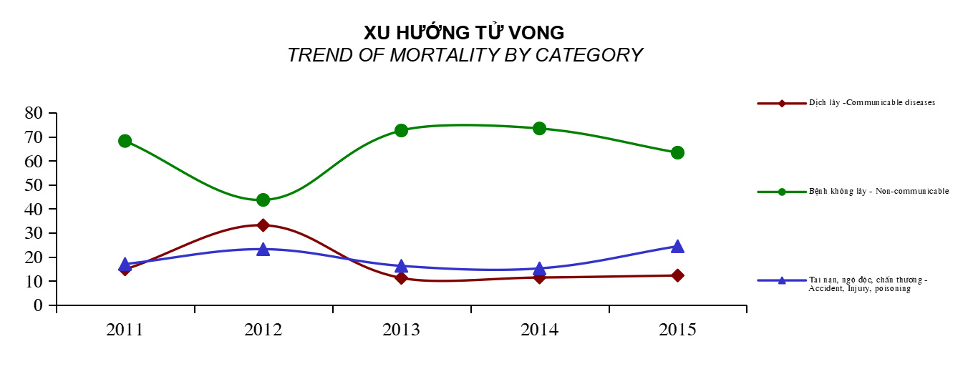
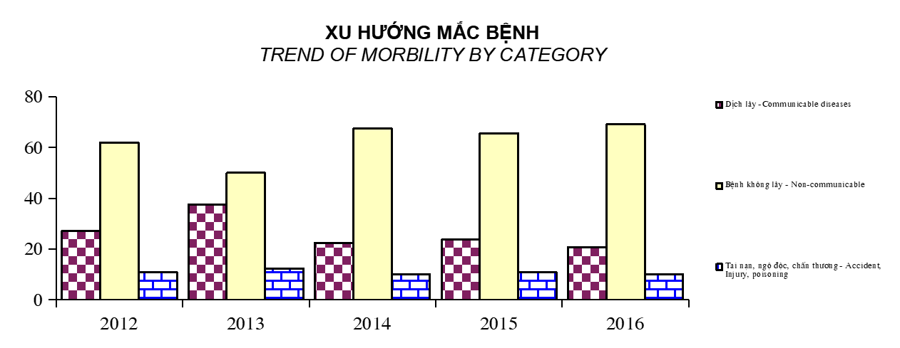
Xu h­íng bÖnh tËt tö vong - Trend morbidity and mortality
Toµn quèc - Whole country, 2011 - 2016
§¬n vÞ - Unit: %

TT | Ch­¬ng bÖnh |  | 2012 | 2013 | 2014 | 2015 | 2016
No. | Disease chapters

I | DÞch l©y | M¾c - Cases | 27.25 | 37.63 | 22.42 | 23.63 | 20.79
 | Communicable diseases | ChÕt - Deaths | 14.79 | 33.13 | 11.21 | 11.40 | 12.24

II | BÖnh kh«ng l©y | M¾c - Cases | 61.91 | 50.02 | 67.43 | 65.56 | 69.11
 | Non-communicable | ChÕt - Deaths | 68.20 | 43.68 | 72.55 | 73.41 | 63.34

III | Tai n¹n, ngé ®éc, chÊn th­¬ng | M¾c - Cases | 10.84 | 12.35 | 10.15 | 10.81 | 10.10
 | Accident, Injury, poisoning | ChÕt - Deaths | 17.01 | 23.20 | 16.23 | 15.20 | 24.42

9.1
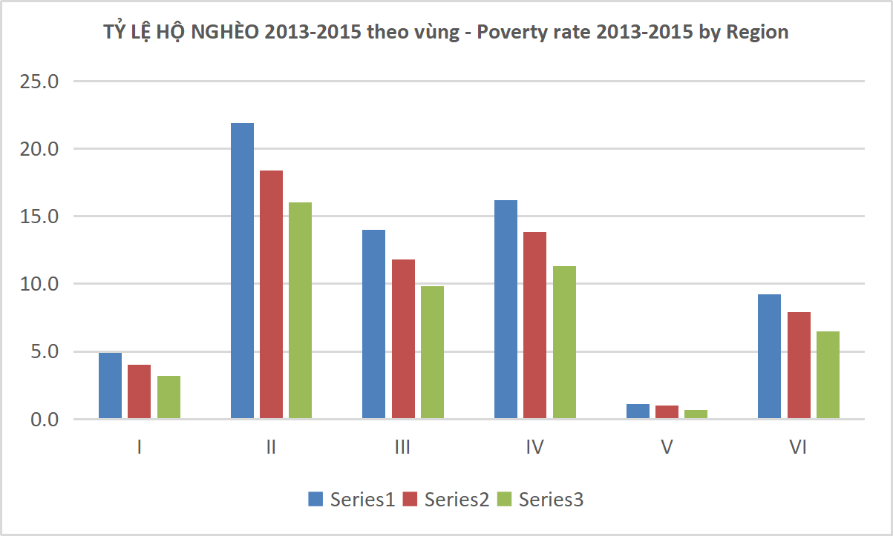
9.1. TỶ LỆ HỘ NGHÈO CỦA VIỆT NAM PHÂN THEO KHU VỰC VÀ VÙNG 2013 - 2015 Vietnam poverty rate by sector and regions, 2013 - 2015
Poverty rate by REGIONS
 |  |  |  | §¬n vÞ - Unit: %
TT No. | TỈNH & THÀNH PHỐ PROVINCES & CITIES | 2013 | 2014 | 2015
 | Tổng số - Total | 9.8 | 8.4 | 7.0
 | Thành thị - Urban | 3.7 | 3.0 | 2.5
 | Nông thôn - Rural | 12.7 | 10.8 | 9.2
1 | Đồng bằng sông Hồng - Red river delta | 4.9 | 4.0 | 3.2
2 | Trung du và miền núi phía Bắc - Northern midlands and mountain areas | 21.9 | 18.4 | 16.0
3 | Bắc Trung Bộ và duyên hải miền Trung - North central and central coastal areas | 14.0 | 11.8 | 9.8
4 | Tây Nguyên - Central highlands | 16.2 | 13.8 | 11.3
5 | Đông Nam Bộ - South East | 1.1 | 1.0 | 0.7
6 | Đồng bằng sông Cửu Long - Mekong river delta | 9.2 | 7.9 | 6.5
Nguån sè liÖu: Tæng côc thèng kª - Source: GSO

